汇总表
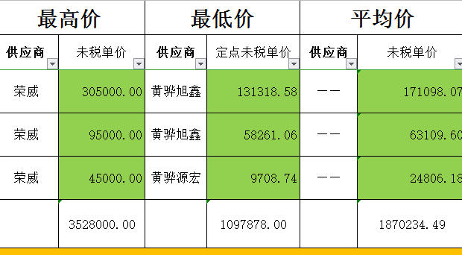
包号 | 零件数 | 工序数 | 含税价 | 拟定厂家 | 备注
1-B | 11 | 52 | 158.16 | 精英 | 45天首轮件
2 | 6 | 0 | 0.00 | 啸宇
3 | 4 | 10 | 10.35 | 桥行
4 | 5 | 12 | 14.04 | 森德奥 | 体系外
5 | 4 | 10 | 5.68 | 源宏
合计 | 30 | 84 | 188.24

包号 | 零件数 | 工序数 | 含税价 | 拟定厂家 | 备注
1-A | 11 | 49 | 86.91 | 旭鑫 | 40天首轮件，激光切割1万，30套样件/种
2 | 6 | 14 | 21.33 | 啸宇
3 | 4 | 10 | 10.35 | 桥行
4 | 5 | 12 | 14.04 | 森德奥 | 体系外
5 | 4 | 10 | 5.68 | 源宏
合计 | 30 | 95 | 138.31

